Feuil1
Etude d'un convoyeur à vis
 |  |  | unités | Conversions S.I | unités
Débit massique | Qm | 30 | T/h | 8.3333333333 | Kg/s
Débit volumique | Qv |  |  |  | m^3/s | Les unités du système international :
Densité | ƥ |  |  |  |  | Equation aux dimensions, symboles.
(Qm = Qv x ƥ)
adhérence (notion de frottement) | f | 0.01 | sans unité |  |  | Dimension
Fréquence de rotation | N | 90 | tr/min
Rendement du réducteur | n | 0.75 | sans unité |  |  | Il est commode, pour une grandeur physique X d’introduire sa dimension qui sera notée [X].
masse du convoyeur | q | 13 | Kg
Longueur du convoyeur à vis | L | 3 | m
diamètre du palier | d | 60 | mm | 0.06 | m
 |  |  |  |  |  | Exemples :
 |  |  |  |  |  | Référence : Bureau International des Poids et Mesures : http://www.bipm.fr/
Formulaire à utiliser:
 |  |  |  |  |  | Grandeur | symbole | Unité | dimensions
Puissance | P1 | 0.001081077472 | Kw |  |  | vitesse | v | m/s | L T-1
 |  |  |  |  |  | accélération | a | m s-2 | L T-2
P1 = (qxfxLxpixdxN)/6120 |  |  |  |  |  | volume | V | m3 | L3
 |  |  |  |  |  | fréquence | f | hertz (Hz) | T-1
P1=(Mx0,01xLxpixLx(1/60)T^-1 |  |  |  |  |  | force | F | newton (N) | M L T-2
P1= Mx L2 x T-1 |  | pas T-3 |  |  |  | masse volumique | r | kg/m3 | M L-3
 |  |  |  |  |  | énergie, travail | W | joule (J) | M L2 T-2
Puissance(W) | M L2 T-3 |  |  |  |  | puissance | P | watt (W) | M L2 T-3
 |  |  |  |  |  | moment d'une force | M | N m | M L2 T-2
 |  |  |  |  |  | pression | p | pascal (Pa) | M L-1 T-2
 |  |  |  |  |  | viscosité dynamique | h | Pa.s | M L-1 T-1
 |  |  |  |  |  | viscosité cinématique | n | m2/s | L2 T-1
 |  |  |  |  |  | tension superficielle | A | kg s-2 | M T-2
 |  |  |  |  |  | débit masse | qm | kg/s | M T-1
 |  |  |  |  |  | débit volume | qV | m3/s | L3 T-1
 |  |  |  |  |  | chaleur, enthalpie | Q, H | J | M L2 T-2
 |  |  |  |  |  | Entropie | S | J/K | M L2 T-2 Q-1
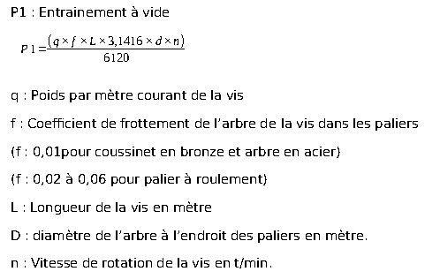
 |  |  |  |  |  | Conductivité thermique | l | W m-1 K-1 | M L T-3 Q-1
 |  |  |  |  |  | Coefficient global d'échange thermique | K | W m-2 K-1 | M T-3 Q-1
 |  |  |  |  |  | Capacité thermique | C | J/K | M L2 T-2 Q-1

